Sheet1
SR. | company NAME | PRODUCT NAME | IMAGE | PRODUCT SIZE | SERIES NAME | FINISHES | BOX IN PIS | BOX SQFT | RATE
1 | QUTONE | PANAMA DOVE |  | 1200X2400 | IMARBLE 2.0 | MATT | 1 | 31 | 225 PER SQFT
2 | QUTONE | PANAMA DOVE |  | 1200X2400 | IMARBLE 2.0 | GLOSSY | 1 | 31 | 225 PER SQFT
3 | QUTONE | PANAMA DOVE |  | 1200X2400 | IMARBLE 2.0 | CHIFFON | 1 | 31 | 225 PER SQFT
4 | QUTONE | PANAMA DOVE |  | 1200X1800 | IMARBLE 2.0 | MATT | 2 | 46.5 | 160 PER SQFT
5 | QUTONE | PANAMA DOVE |  | 1200X1800 | IMARBLE 2.0 | GLOSSY | 2 | 46.5 | 160 PER SQFT
6 | QUTONE | PANAMA DOVE |  | 1200X1800 | IMARBLE 2.0 | CHIFFON | 2 | 46.5 | 160 PER SQFT
7 | QUTONE | PANAMA SAINT |  | 1200X2400 | IMARBLE 2.0 | MATT | 1 | 31 | 225 PER SQFT
8 | QUTONE | PANAMA SAINT |  | 1200X2400 | IMARBLE 2.0 | GLOSSY | 1 | 31 | 225 PER SQFT
9 | QUTONE | PANAMA SAINT |  | 1200X2400 | IMARBLE 2.0 | CHIFFON | 1 | 31 | 225 PER SQFT
10 | QUTONE | PANAMA SAINT |  | 1200X1800 | IMARBLE 2.0 | MATT | 2 | 46.5 | 160 PER SQFT
11 | QUTONE | PANAMA SAINT |  | 1200X1800 | IMARBLE 2.0 | GLOSSY | 2 | 46.5 | 160 PER SQFT
12 | QUTONE | PANAMA SAINT |  | 1200X1800 | IMARBLE 2.0 | CHIFFON | 2 | 46.5 | 160 PER SQFT
13 | QUTONE | PANAMA SIENA |  | 1200X2400 | IMARBLE 2.0 | MATT | 1 | 31 | 225 PER SQFT
14 | QUTONE | PANAMA SIENA |  | 1200X2400 | IMARBLE 2.0 | GLOSSY | 1 | 31 | 225 PER SQFT
15 | QUTONE | PANAMA SIENA |  | 1200X2400 | IMARBLE 2.0 | CHIFFON | 1 | 31 | 225 PER SQFT
16 | QUTONE | PANAMA SIENA |  | 1200X1800 | IMARBLE 2.0 | MATT | 2 | 46.5 | 160 PER SQFT
17 | QUTONE | PANAMA SIENA |  | 1200X1800 | IMARBLE 2.0 | GLOSSY | 2 | 46.5 | 160 PER SQFT
18 | QUTONE | PANAMA SIENA |  | 1200X1800 | IMARBLE 2.0 | CHIFFON | 2 | 46.5 | 160 PER SQFT
19 | QUTONE | OSAKA GENOVA |  | 1200X2400 | IMARBLE 2.0 | MATT | 1 | 31 | 225 PER SQFT
20 | QUTONE | OSAKA GENOVA |  | 1200X2400 | IMARBLE 2.0 | GLOSSY | 1 | 31 | 225 PER SQFT
21 | QUTONE | OSAKA GENOVA |  | 1200X2400 | IMARBLE 2.0 | CHIFFON | 1 | 31 | 225 PER SQFT
22 | QUTONE | OSAKA GENOVA |  | 1200X1800 | IMARBLE 2.0 | MATT | 2 | 46.5 | 160 PER SQFT
23 | QUTONE | OSAKA GENOVA |  | 1200X1800 | IMARBLE 2.0 | GLOSSY | 2 | 46.5 | 160 PER SQFT
24 | QUTONE | OSAKA GENOVA |  | 1200X1800 | IMARBLE 2.0 | CHIFFON | 2 | 46.5 | 160 PER SQFT
25 | QUTONE | OSAKA PEARL |  | 1200X2400 | IMARBLE 2.0 | MATT | 1 | 31 | 225 PER SQFT
26 | QUTONE | OSAKA PEARL |  | 1200X2400 | IMARBLE 2.0 | GLOSSY | 1 | 31 | 225 PER SQFT
27 | QUTONE | OSAKA PEARL |  | 1200X2400 | IMARBLE 2.0 | CHIFFON | 1 | 31 | 225 PER SQFT
28 | QUTONE | OSAKA PEARL |  | 1200X1800 | IMARBLE 2.0 | MATT | 2 | 46.5 | 160 PER SQFT
29 | QUTONE | OSAKA PEARL |  | 1200X1800 | IMARBLE 2.0 | GLOSSY | 2 | 46.5 | 160 PER SQFT
30 | QUTONE | OSAKA PEARL |  | 1200X1800 | IMARBLE 2.0 | CHIFFON | 2 | 46.5 | 160 PER SQFT
31 | QUTONE | OSAKA SNOW |  | 1200X2400 | IMARBLE 2.0 | MATT | 1 | 31 | 225 PER SQFT
32 | QUTONE | OSAKA SNOW |  | 1200X2400 | IMARBLE 2.0 | GLOSSY | 1 | 31 | 225 PER SQFT
33 | QUTONE | OSAKA SNOW |  | 1200X2400 | IMARBLE 2.0 | CHIFFON | 1 | 31 | 225 PER SQFT
34 | QUTONE | OSAKA SNOW |  | 1200X1800 | IMARBLE 2.0 | MATT | 2 | 46.5 | 160 PER SQFT
35 | QUTONE | OSAKA SNOW |  | 1200X1800 | IMARBLE 2.0 | GLOSSY | 2 | 46.5 | 160 PER SQFT
36 | QUTONE | OSAKA SNOW |  | 1200X1800 | IMARBLE 2.0 | CHIFFON | 2 | 46.5 | 160 PER SQFT
37 | QUTONE | VENATO ARMANI |  | 1200X2400 | IMARBLE 2.0 | MATT | 1 | 31 | 225 PER SQFT
38 | QUTONE | VENATO ARMANI |  | 1200X2400 | IMARBLE 2.0 | GLOSSY | 1 | 31 | 225 PER SQFT
39 | QUTONE | VENATO ARMANI |  | 1200X2400 | IMARBLE 2.0 | CHIFFON | 1 | 31 | 225 PER SQFT
40 | QUTONE | VENATO ARMANI |  | 1200X1800 | IMARBLE 2.0 | MATT | 2 | 46.5 | 160 PER SQFT
41 | QUTONE | VENATO ARMANI |  | 1200X1800 | IMARBLE 2.0 | GLOSSY | 2 | 46.5 | 160 PER SQFT
42 | QUTONE | VENATO ARMANI |  | 1200X1800 | IMARBLE 2.0 | CHIFFON | 2 | 46.5 | 160 PER SQFT
43 | QUTONE | COSTA BLUE |  | 1200X2400 | IMARBLE 2.0 | MATT | 1 | 31 | 225 PER SQFT
44 | QUTONE | COSTA BLUE |  | 1200X2400 | IMARBLE 2.0 | GLOSSY | 1 | 31 | 225 PER SQFT
45 | QUTONE | COSTA BLUE |  | 1200X2400 | IMARBLE 2.0 | CHIFFON | 1 | 31 | 225 PER SQFT
46 | QUTONE | COSTA BLUE |  | 1200X1800 | IMARBLE 2.0 | MATT | 2 | 46.5 | 160 PER SQFT
47 | QUTONE | COSTA BLUE |  | 1200X1800 | IMARBLE 2.0 | GLOSSY | 2 | 46.5 | 160 PER SQFT
48 | QUTONE | COSTA BLUE |  | 1200X1800 | IMARBLE 2.0 | CHIFFON | 2 | 46.5 | 160 PER SQFT
49 | QUTONE | FIOR SLATE |  | 1200X2400 | IMARBLE 2.0 | MATT | 1 | 31 | 225 PER SQFT
50 | QUTONE | FIOR SLATE |  | 1200X2400 | IMARBLE 2.0 | GLOSSY | 1 | 31 | 225 PER SQFT
51 | QUTONE | FIOR SLATE |  | 1200X2400 | IMARBLE 2.0 | CHIFFON | 1 | 31 | 225 PER SQFT
52 | QUTONE | FIOR SLATE |  | 1200X1800 | IMARBLE 2.0 | MATT | 2 | 46.5 | 160 PER SQFT
53 | QUTONE | FIOR SLATE |  | 1200X1800 | IMARBLE 2.0 | GLOSSY | 2 | 46.5 | 160 PER SQFT
54 | QUTONE | FIOR SLATE |  | 1200X1800 | IMARBLE 2.0 | CHIFFON | 2 | 46.5 | 160 PER SQFT
55 | QUTONE | BOSCO NATURAL |  | 1200X2400 | IMARBLE 2.0 | MATT | 1 | 31 | 225 PER SQFT
56 | QUTONE | BOSCO NATURAL |  | 1200X2400 | IMARBLE 2.0 | GLOSSY | 1 | 31 | 225 PER SQFT
57 | QUTONE | BOSCO NATURAL |  | 1200X2400 | IMARBLE 2.0 | CHIFFON | 1 | 31 | 225 PER SQFT
58 | QUTONE | BOSCO NATURAL |  | 1200X1800 | IMARBLE 2.0 | MATT | 2 | 46.5 | 160 PER SQFT
59 | QUTONE | BOSCO NATURAL |  | 1200X1800 | IMARBLE 2.0 | GLOSSY | 2 | 46.5 | 160 PER SQFT
60 | QUTONE | BOSCO NATURAL |  | 1200X1800 | IMARBLE 2.0 | CHIFFON | 2 | 46.5 | 160 PER SQFT
61 | QUTONE | VOLAKAS LILEN |  | 1200X2400 | IMARBLE 2.0 | MATT | 1 | 31 | 225 PER SQFT
62 | QUTONE | VOLAKAS LILEN |  | 1200X2400 | IMARBLE 2.0 | GLOSSY | 1 | 31 | 225 PER SQFT
63 | QUTONE | VOLAKAS LILEN |  | 1200X2400 | IMARBLE 2.0 | CHIFFON | 1 | 31 | 225 PER SQFT
64 | QUTONE | VOLAKAS LILEN |  | 1200X1800 | IMARBLE 2.0 | MATT | 2 | 46.5 | 160 PER SQFT
65 | QUTONE | VOLAKAS LILEN |  | 1200X1800 | IMARBLE 2.0 | GLOSSY | 2 | 46.5 | 160 PER SQFT
66 | QUTONE | VOLAKAS LILEN |  | 1200X1800 | IMARBLE 2.0 | CHIFFON | 2 | 46.5 | 160 PER SQFT
67 | QUTONE | TERRAIN ASH |  | 1200X2400 | IMARBLE 2.0 | MATT | 1 | 31 | 245 PER SQFT
68 | QUTONE | TERRAIN ASH |  | 1200X1800 | IMARBLE 2.0 | MATT | 2 | 46.5 | 170 PER SQFT
69 | QUTONE | TERRAIN ASH ACCENT |  | 1200X2400 | IMARBLE 2.0 | MATT | 1 | 31 | 245 PER SQFT
70 | QUTONE | TERRAIN CREMA |  | 1200X2400 | IMARBLE 2.0 | MATT | 1 | 31 | 245 PER SQFT
71 | QUTONE | TERRAIN CREMA |  | 1200X1800 | IMARBLE 2.0 | MATT | 2 | 46.5 | 170 PER SQFT
72 | QUTONE | TERRAIN CREMA ACCENT |  | 1200X2400 | IMARBLE 2.0 | MATT | 1 | 31 | 245 PER SQFT
73 | QUTONE | TERRAIN NATURAL |  | 1200X2400 | IMARBLE 2.0 | MATT | 1 | 31 | 245 PER SQFT
74 | QUTONE | TERRAIN NATURAL |  | 1200X1800 | IMARBLE 2.0 | MATT | 2 | 46.5 | 170 PER SQFT
75 | QUTONE | TERRAIN NATURAL ACCENT |  | 1200X2400 | IMARBLE 2.0 | MATT | 1 | 31 | 245 PER SQFT
76 | QUTONE | TERRAIN PEARL |  | 1200X2400 | IMARBLE 2.0 | MATT | 1 | 31 | 245 PER SQFT
77 | QUTONE | TERRAIN PEARL |  | 1200X1800 | IMARBLE 2.0 | MATT | 2 | 46.5 | 170 PER SQFT
78 | QUTONE | TERRAIN PEARL ACCENT |  | 1200X2400 | IMARBLE 2.0 | MATT | 1 | 31 | 245 PER SQFT
79 | QUTONE | TERRAIN ASPEN |  | 1200X2400 | IMARBLE 2.0 | MATT | 1 | 31 | 245 PER SQFT
80 | QUTONE | TERRAIN ASPEN |  | 1200X1800 | IMARBLE 2.0 | MATT | 2 | 46.5 | 170 PER SQFT
81 | QUTONE | TERRAIN ASPEN ACCENT |  | 1200X2400 | IMARBLE 2.0 | MATT | 1 | 31 | 245 PER SQFT
82 | QUTONE | RIDGE CREMA |  | 1200X2400 | IMARBLE 2.0 | MATT | 1 | 31 | 245 PER SQFT
83 | QUTONE | RIDGE CREMA |  | 1200X1800 | IMARBLE 2.0 | MATT | 2 | 46.5 | 170 PER SQFT
84 | QUTONE | RIDGE CREMA ACCENT | 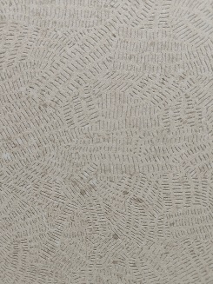 | 1200X2400 | IMARBLE 2.0 | MATT | 1 | 31 | 245 PER SQFT
85 | QUTONE | RIDGE FROST |  | 1200X2400 | IMARBLE 2.0 | MATT | 1 | 31 | 245 PER SQFT
86 | QUTONE | RIDGE FROST |  | 1200X1800 | IMARBLE 2.0 | MATT | 2 | 46.5 | 170 PER SQFT
87 | QUTONE | RIDGE FROST ACCENT | 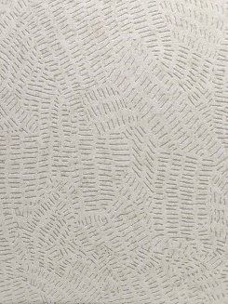 | 1200X2400 | IMARBLE 2.0 | MATT | 1 | 31 | 245 PER SQFT
88 | QUTONE | RIDGE GRIGIO |  | 1200X2400 | IMARBLE 2.0 | MATT | 1 | 31 | 245 PER SQFT
89 | QUTONE | RIDGE GRIGIO |  | 1200X1800 | IMARBLE 2.0 | MATT | 2 | 46.5 | 170 PER SQFT
90 | QUTONE | RIDGE GRIGIO ACCENT |  | 1200X2400 | IMARBLE 2.0 | MATT | 1 | 31 | 245 PER SQFT
91 | QUTONE | RIDGE NATURAL |  | 1200X2400 | IMARBLE 2.0 | MATT | 1 | 31 | 245 PER SQFT
92 | QUTONE | RIDGE NATURAL |  | 1200X1800 | IMARBLE 2.0 | MATT | 2 | 46.5 | 170 PER SQFT
93 | QUTONE | RIDGE NATURAL ACCENT | 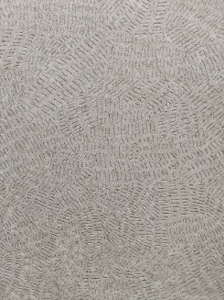 | 1200X2400 | IMARBLE 2.0 | MATT | 1 | 31 | 245 PER SQFT
94 | QUTONE | RIDGE SPACE |  | 1200X2400 | IMARBLE 2.0 | MATT | 1 | 31 | 245 PER SQFT
95 | QUTONE | RIDGE SPACE |  | 1200X1800 | IMARBLE 2.0 | MATT | 2 | 46.5 | 170 PER SQFT
96 | QUTONE | RIDGE SPACE ACCENT | 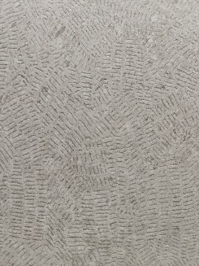 | 1200X2400 | IMARBLE 2.0 | MATT | 1 | 31 | 245 PER SQFT
97 | QUTONE | RIDGE TAN |  | 1200X2400 | IMARBLE 2.0 | MATT | 1 | 31 | 245 PER SQFT
98 | QUTONE | RIDGE TAN |  | 1200X1800 | IMARBLE 2.0 | MATT | 2 | 46.5 | 170 PER SQFT
99 | QUTONE | RIDGE TAN ACCENT |  | 1200X2400 | IMARBLE 2.0 | MATT | 1 | 31 | 245 PER SQFT
100 | QUTONE | RAVEN NERO |  | 1200X2400 | IMARBLE 2.0 | GLOSSY | 1 | 31 | 300 PER SQFT
101 | QUTONE | SPENDID STATUARIO |  | 1200X2400 | IMARBLE 2.0 | GLOSSY | 1 | 31 | 300 PER SQFT
102 | QUTONE | ONICE MINT |  | 1200X2400 | IMARBLE 2.0 | GLOSSY | 1 | 31 | 300 PER SQFT
103 | QUTONE | ONICE STEEL |  | 1200X2400 | IMARBLE 2.0 | GLOSSY | 1 | 31 | 300 PER SQFT
104 | QUTONE | ONICE NOIR |  | 1200X2400 | IMARBLE 2.0 | GLOSSY | 1 | 31 | 300 PER SQFT
105 | QUTONE | FLOREM GEM |  | 1200X2400 | IMARBLE 2.0 | MATT | 1 | 31 | 245 PER SQFT
106 | QUTONE | VENE HAZE |  | 1200X2400 | IMARBLE 2.0 | MATT | 1 | 31 | 245 PER SQFT
107 | QUTONE | ERA MAPLE |  | 1200X2400 | IMARBLE 2.0 | MATT | 1 | 31 | 245 PER SQFT
108 | QUTONE | ELECTRIC BLUE |  | 1200X2400 | IMARBLE | GLOSSY | 1 | 31 | 220 PER SQFT
109 | QUTONE | MARFIL |  | 1200X2400 | IMARBLE | GLOSSY | 1 | 31 | 220 PER SQFT
110 | QUTONE | TUNISIA |  | 1200X2400 | IMARBLE | GLOSSY | 1 | 31 | 220 PER SQFT
111 | QUTONE | TUNISIA | 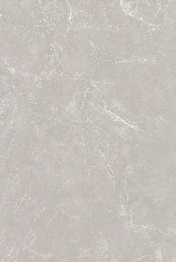 | 1200X1800 | IMARBLE | SILK | 2 | 46.5 | 125 PER SQFT
112 | QUTONE | TUNISIA |  | 1200X1800 | IMARBLE | GLOSSY | 2 | 46.5 | 125 PER SQFT
113 | QUTONE | FRENCH STEEL |  | 1200X2400 | IMARBLE | GLOSSY | 1 | 31 | 220 PER SQFT
114 | QUTONE | RITZY NATURA |  | 1200X2400 | IMARBLE | GLOSSY | 1 | 31 | 220 PER SQFT
115 | QUTONE | MONT BLACK |  | 1200X2400 | IMARBLE | GLOSSY | 1 | 31 | 220 PER SQFT
116 | QUTONE | MONT BLACK |  | 1200X2400 | IMARBLE | SILK | 1 | 31 | 220 PER SQFT
117 | QUTONE | SILKEN SHELL |  | 1200X1800 | IMARBLE | GLOSSY | 2 | 46.5 | 125 PER SQFT
118 | QUTONE | SILKEN SHELL |  | 1200X1800 | IMARBLE | MATT | 2 | 46.5 | 135 PER SQFT
119 | QUTONE | SILKEN SHELL |  | 1200X2400 | IMARBLE | GLOSSY | 1 | 31 | 220 PER SQFT
120 | QUTONE | SILKEN SHELL |  | 1200X2400 | IMARBLE | MATT | 1 | 31 | 220 PER SQFT
121 | QUTONE | DOVE | 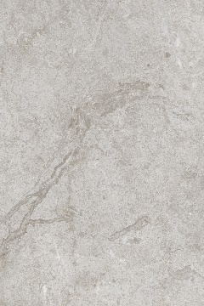 | 1200X1800 | IMARBLE | GLOSSY | 2 | 46.5 | 125 PER SQFT
122 | QUTONE | STARLIGHT | 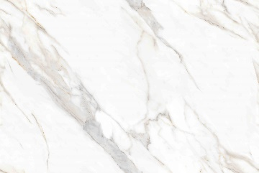 | 1200X1800 | IMARBLE | GLOSSY | 2 | 46.5 | 125 PER SQFT
123 | QUTONE | DIAMOND CALACATTA | 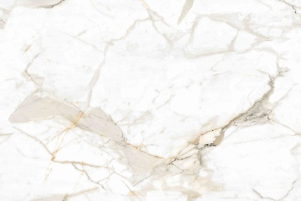 | 1200X1800 | IMARBLE | GLOSSY | 2 | 46.5 | 125 PER SQFT
124 | QUTONE | DIAMOND CALACATTA |  | 1200X1800 | IMARBLE | MATT | 2 | 46.5 | 135 PER SQFT
125 | QUTONE | DIAMOND CALACATTA |  | 1200X2400 | IMARBLE | GLOSSY | 1 | 31 | 220 PER SQFT
126 | QUTONE | DIAMOND CALACATTA |  | 1200X2400 | IMARBLE | MATT | 1 | 31 | 220 PER SQFT
127 | QUTONE | CARTINA GREY | 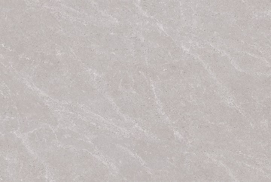 | 1200X1800 | IMARBLE | GLOSSY | 2 | 46.5 | 125 PER SQFT
128 | QUTONE | MELODY BIANCO |  | 1200X1800 | IMARBLE | GLOSSY | 2 | 46.5 | 125 PER SQFT
129 | QUTONE | FORMA MARFIL |  | 1200X1800 | IMARBLE | GLOSSY | 2 | 46.5 | 125 PER SQFT
130 | QUTONE | FORMA MARFIL |  | 1200X1800 | IMARBLE | SILK | 2 | 46.5 | 125 PER SQFT
131 | QUTONE | IRISH BIANCO |  | 1200X1800 | IMARBLE | GLOSSY | 2 | 46.5 | 125 PER SQFT
132 | QUTONE | LIME CROMA GREY |  | 1200X1800 | IMARBLE | GLOSSY | 2 | 46.5 | 125 PER SQFT
133 | QUTONE | TANGO BEIGE | 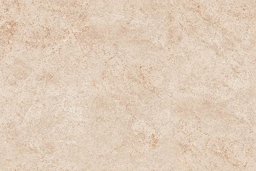 | 1200X1800 | IMARBLE | DOVE | 2 | 46.5 | 135 PER SQFT
134 | QUTONE | CORVET GRIGIO | 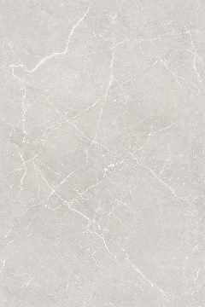 | 1200X1800 | IMARBLE | DOVE | 2 | 46.5 | 135 PER SQFT
135 | QUTONE | PORTOFINO |  | 1200X1800 | IMARBLE | DOVE | 2 | 46.5 | 135 PER SQFT
136 | QUTONE | FUSION WHITE |  | 1200X1800 | IMARBLE | DOVE | 2 | 46.5 | 135 PER SQFT
137 | QUTONE | SANGRILA STATUARIO |  | 1200X1800 | IMARBLE | DOVE | 2 | 46.5 | 135 PER SQFT
138 | QUTONE | DUNA BEIGE | 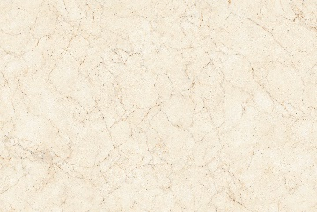 | 1200X1800 | IMARBLE | DOVE | 2 | 46.5 | 135 PER SQFT
139 | QUTONE | HAMILTON |  | 1200X1800 | IMARBLE | DOVE | 2 | 46.5 | 135 PER SQFT
140 | QUTONE | AEMILIA GRIGIO |  | 1200X1800 | IMARBLE | DOVE | 2 | 46.5 | 135 PER SQFT
141 | QUTONE | AEMILIA BEIGE |  | 1200X1800 | IMARBLE | DOVE | 2 | 46.5 | 135 PER SQFT
142 | QUTONE | DELICATO BEIGE |  | 1200X2400 | QFLEX | MATT | 1 | 31 | 220 PER SQFT
143 | QUTONE | DELICATO BEIGE |  | 1200X2400 | QFLEX | GLOSSY | 1 | 31 | 220 PER SQFT
144 | QUTONE | DELICATO BEIGE |  | 1200X1800 | QFLEX | MATT | 2 | 46.5 | 135 PER SQFT
145 | QUTONE | DELICATO BEIGE |  | 1200X1800 | QFLEX | GLOSSY | 2 | 46.5 | 135 PER SQFT
146 | QUTONE | DELICATO BEIGE |  | 600X1200 | QFLEX | MATT | 3 | 23.25 | 90 PER SQFT
147 | QUTONE | DELICATO BEIGE |  | 600X1200 | QFLEX | GLOSSY | 3 | 23.25 | 90 PER SQFT
148 | QUTONE | DELICATO GREY |  | 1200X2400 | QFLEX | MATT | 1 | 31 | 220 PER SQFT
149 | QUTONE | DELICATO GREY |  | 1200X2400 | QFLEX | GLOSSY | 1 | 31 | 220 PER SQFT
150 | QUTONE | DELICATO GREY |  | 1200X1800 | QFLEX | MATT | 2 | 46.5 | 135 PER SQFT
151 | QUTONE | DELICATO GREY |  | 1200X1800 | QFLEX | GLOSSY | 2 | 46.5 | 135 PER SQFT
152 | QUTONE | DELICATO GREY |  | 600X1200 | QFLEX | MATT | 3 | 23.25 | 90 PER SQFT
153 | QUTONE | DELICATO GREY |  | 600X1200 | QFLEX | GLOSSY | 3 | 23.25 | 90 PER SQFT
154 | QUTONE | DELICATO BIANCO |  | 1200X2400 | QFLEX | MATT | 1 | 31 | 220 PER SQFT
155 | QUTONE | DELICATO BIANCO |  | 1200X2400 | QFLEX | GLOSSY | 1 | 31 | 220 PER SQFT
156 | QUTONE | DELICATO BIANCO |  | 1200X1800 | QFLEX | MATT | 2 | 46.5 | 135 PER SQFT
157 | QUTONE | DELICATO BIANCO |  | 1200X1800 | QFLEX | GLOSSY | 2 | 46.5 | 135 PER SQFT
158 | QUTONE | DELICATO BIANCO |  | 600X1200 | QFLEX | MATT | 3 | 23.25 | 90 PER SQFT
159 | QUTONE | DELICATO BIANCO |  | 600X1200 | QFLEX | GLOSSY | 3 | 23.25 | 90 PER SQFT
160 | QUTONE | MARBO ARMANI BEIGE |  | 1200X2400 | QFLEX | MATT | 1 | 31 | 220 PER SQFT
161 | QUTONE | MARBO ARMANI BEIGE |  | 1200X2400 | QFLEX | GLOSSY | 1 | 31 | 220 PER SQFT
162 | QUTONE | MARBO ARMANI BEIGE |  | 1200X1800 | QFLEX | MATT | 2 | 46.5 | 135 PER SQFT
163 | QUTONE | MARBO ARMANI BEIGE |  | 1200X1800 | QFLEX | GLOSSY | 2 | 46.5 | 135 PER SQFT
164 | QUTONE | MARBO ARMANI BEIGE |  | 600X1200 | QFLEX | MATT | 3 | 23.25 | 90 PER SQFT
165 | QUTONE | MARBO ARMANI BEIGE |  | 600X1200 | QFLEX | GLOSSY | 3 | 23.25 | 90 PER SQFT
166 | QUTONE | MARBO ARMANI GREY |  | 1200X2400 | QFLEX | MATT | 1 | 31 | 220 PER SQFT
167 | QUTONE | MARBO ARMANI GREY |  | 1200X2400 | QFLEX | GLOSSY | 1 | 31 | 220 PER SQFT
168 | QUTONE | MARBO ARMANI GREY |  | 1200X1800 | QFLEX | MATT | 2 | 46.5 | 135 PER SQFT
169 | QUTONE | MARBO ARMANI GREY |  | 1200X1800 | QFLEX | GLOSSY | 2 | 46.5 | 135 PER SQFT
170 | QUTONE | MARBO ARMANI GREY |  | 600X1200 | QFLEX | MATT | 3 | 23.25 | 90 PER SQFT
171 | QUTONE | MARBO ARMANI GREY |  | 600X1200 | QFLEX | GLOSSY | 3 | 23.25 | 90 PER SQFT
172 | QUTONE | CARRARA GOLD |  | 1200X2400 | QFLEX | MATT | 1 | 31 | 220 PER SQFT
173 | QUTONE | CARRARA GOLD |  | 1200X2400 | QFLEX | GLOSSY | 1 | 31 | 220 PER SQFT
174 | QUTONE | CARRARA GOLD |  | 1200X1800 | QFLEX | MATT | 2 | 46.5 | 135 PER SQFT
175 | QUTONE | CARRARA GOLD |  | 1200X1800 | QFLEX | GLOSSY | 2 | 46.5 | 135 PER SQFT
176 | QUTONE | CARRARA GOLD |  | 600X1200 | QFLEX | MATT | 3 | 23.25 | 90 PER SQFT
177 | QUTONE | CARRARA GOLD |  | 600X1200 | QFLEX | GLOSSY | 3 | 23.25 | 90 PER SQFT
178 | QUTONE | ETERA BONE |  | 1200X1800 | PROGETTO | GLOSSY | 2 | 46.5 | 110 PER SQFT
179 | QUTONE | NOVA NATURAL |  | 1200X1800 | PROGETTO | GLOSSY | 2 | 46.5 | 115 PER SQFT
180 | QUTONE | SORELA AVORIO |  | 1200X1800 | PROGETTO | GLOSSY | 2 | 46.5 | 115 PER SQFT
181 | QUTONE | LORENA BIANCO |  | 1200X1800 | PROGETTO | GLOSSY | 2 | 46.5 | 115 PER SQFT
182 | QUTONE | NOVA TAN |  | 1200X1800 | PROGETTO | GLOSSY | 2 | 46.5 | 115 PER SQFT
183 | QUTONE | ALTIA ASH |  | 1200X1800 | PROGETTO | GLOSSY | 2 | 46.5 | 115 PER SQFT
184 | QUTONE | SORISO EARTH |  | 1200X1800 | PROGETTO | GLOSSY | 2 | 46.5 | 115 PER SQFT
185 | QUTONE | CIELO PERLA |  | 1200X1800 | PROGETTO | GLOSSY | 2 | 46.5 | 115 PER SQFT
186 | QUTONE | ESTICA CREMA |  | 1200X1800 | PROGETTO | GLOSSY | 2 | 46.5 | 115 PER SQFT
187 | QUTONE | LEXUS ARMANI | 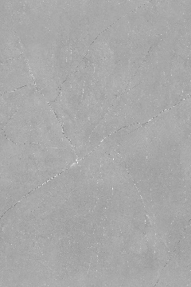 | 1200X1800 | PROGETTO | GLOSSY | 2 | 46.5 | 115 PER SQFT
188 | QUTONE | ELDOR BIANCO |  | 1200X1800 | PROGETTO | GLOSSY | 2 | 46.5 | 115 PER SQFT
189 | QUTONE | VELORA BEIGE |  | 1200X1800 | PROGETTO | GLOSSY | 2 | 46.5 | 115 PER SQFT
190 | QUTONE | LIORA CORN |  | 1200X1800 | PROGETTO | GLOSSY | 2 | 46.5 | 115 PER SQFT
191 | QUTONE | BASIL MARFIL |  | 1200X1800 | PROGETTO | GLOSSY | 2 | 46.5 | 115 PER SQFT
192 | QUTONE | LITHOS GRIGIO |  | 1200X1800 | PROGETTO | MATT | 2 | 46.5 | 115 PER SQFT
193 | QUTONE | LITHOS CREMA |  | 1200X1800 | PROGETTO | MATT | 2 | 46.5 | 115 PER SQFT
194 | QUTONE | LITHOS TERRA |  | 1200X1800 | PROGETTO | MATT | 2 | 46.5 | 115 PER SQFT
195 | QUTONE | LUMINA MOOD |  | 600X1200 | PROGETTO | GLOSSY | 3 | 23.25 | 80 PER SQFT
196 | QUTONE | LUMINA MOOD |  | 600X1200 | PROGETTO | MATT | 3 | 23.25 | 80 PER SQFT
197 | QUTONE | LUNINA MOOD ART |  | 600X1200 | PROGETTO | GLOSSY | 3 | 23.25 | 80 PER SQFT
198 | QUTONE | CELES RAVE |  | 600X1200 | PROGETTO | GLOSSY | 3 | 23.25 | 80 PER SQFT
199 | QUTONE | CELES RAVE |  | 600X1200 | PROGETTO | MATT | 3 | 23.25 | 80 PER SQFT
200 | QUTONE | CELES RAVE ART |  | 600X1200 | PROGETTO | GLOSSY | 3 | 23.25 | 80 PER SQFT
201 | QUTONE | REGALE CREMA |  | 600X1200 | PROGETTO | GLOSSY | 3 | 23.25 | 80 PER SQFT
202 | QUTONE | REGALE CREMA |  | 600X1200 | PROGETTO | MATT | 3 | 23.25 | 80 PER SQFT
203 | QUTONE | REGALE CREMA ART |  | 600X1200 | PROGETTO | GLOSSY | 3 | 23.25 | 80 PER SQFT
204 | QUTONE | LUMINA LVY |  | 600X1200 | PROGETTO | GLOSSY | 3 | 23.25 | 80 PER SQFT
205 | QUTONE | LUMINA LVY |  | 600X1200 | PROGETTO | MATT | 3 | 23.25 | 80 PER SQFT
206 | QUTONE | LUMINA LVY ART |  | 600X1200 | PROGETTO | GLOSSY | 3 | 23.25 | 80 PER SQFT
207 | QUTONE | PLATINA EARTH |  | 600X1200 | PROGETTO | GLOSSY | 3 | 23.25 | 80 PER SQFT
208 | QUTONE | PLATINA EARTH |  | 600X1200 | PROGETTO | MATT | 3 | 23.25 | 80 PER SQFT
209 | QUTONE | PLATINA EARTH ART |  | 600X1200 | PROGETTO | GLOSSY | 3 | 23.25 | 80 PER SQFT
210 | QUTONE | LUMINA TUSK |  | 600X1200 | PROGETTO | GLOSSY | 3 | 23.25 | 80 PER SQFT
211 | QUTONE | LUMINA TUSK |  | 600X1200 | PROGETTO | MATT | 3 | 23.25 | 80 PER SQFT
212 | QUTONE | LUMINA TUSK ART |  | 600X1200 | PROGETTO | GLOSSY | 3 | 23.25 | 80 PER SQFT
213 | QUTONE | CELES CORN |  | 600X1200 | PROGETTO | GLOSSY | 3 | 23.25 | 80 PER SQFT
214 | QUTONE | CELES CORN |  | 600X1200 | PROGETTO | MATT | 3 | 23.25 | 80 PER SQFT
215 | QUTONE | CELES CORN ART |  | 600X1200 | PROGETTO | GLOSSY | 3 | 23.25 | 80 PER SQFT
216 | QUTONE | ZIRCON DAWN |  | 600X1200 | PROGETTO | GLOSSY | 3 | 23.25 | 80 PER SQFT
217 | QUTONE | ZIRCON DAWN |  | 600X1200 | PROGETTO | MATT | 3 | 23.25 | 80 PER SQFT
218 | QUTONE | ZIRCON DAWN ART |  | 600X1200 | PROGETTO | GLOSSY | 3 | 23.25 | 80 PER SQFT
219 | QUTONE | ZIRCON OPAL |  | 600X1200 | PROGETTO | GLOSSY | 3 | 23.25 | 80 PER SQFT
220 | QUTONE | ZIRCON OPAL |  | 600X1200 | PROGETTO | MATT | 3 | 23.25 | 80 PER SQFT
221 | QUTONE | ZIRCON OPAL ART |  | 600X1200 | PROGETTO | GLOSSY | 3 | 23.25 | 80 PER SQFT
222 | QUTONE | ZIRCON DUSK |  | 600X1200 | PROGETTO | GLOSSY | 3 | 23.25 | 80 PER SQFT
223 | QUTONE | ZIRCON DUSK |  | 600X1200 | PROGETTO | MATT | 3 | 23.25 | 80 PER SQFT
224 | QUTONE | ZIRCON DUSK ART |  | 600X1200 | PROGETTO | GLOSSY | 3 | 23.25 | 80 PER SQFT
225 | QUTONE | ZION MUSTARD |  | 600X1200 | PROGETTO | GLOSSY | 3 | 23.25 | 80 PER SQFT
226 | QUTONE | ZION MUSTARD |  | 600X1200 | PROGETTO | MATT | 3 | 23.25 | 80 PER SQFT
227 | QUTONE | ZION MUSTARD ART |  | 600X1200 | PROGETTO | GLOSSY | 3 | 23.25 | 80 PER SQFT
228 | QUTONE | CANIS SPACE |  | 600X1200 | PROGETTO | GLOSSY | 3 | 23.25 | 80 PER SQFT
229 | QUTONE | CANIS SPACE |  | 600X1200 | PROGETTO | MATT | 3 | 23.25 | 80 PER SQFT
230 | QUTONE | CANIS SPACE ART |  | 600X1200 | PROGETTO | GLOSSY | 3 | 23.25 | 80 PER SQFT
231 | QUTONE | ETON JAZZ |  | 600X1200 | PROGETTO | GLOSSY | 3 | 23.25 | 80 PER SQFT
232 | QUTONE | ETON JAZZ |  | 600X1200 | PROGETTO | MATT | 3 | 23.25 | 80 PER SQFT
233 | QUTONE | ETON JAZZ ART |  | 600X1200 | PROGETTO | GLOSSY | 3 | 23.25 | 80 PER SQFT
234 | QUTONE | BASIL MARFIL |  | 600X1200 | PROGETTO | GLOSSY | 3 | 23.25 | 80 PER SQFT
235 | QUTONE | BASIL MARFIL |  | 600X1200 | PROGETTO | MATT | 3 | 23.25 | 80 PER SQFT
236 | QUTONE | BASIL MARFIL ART |  | 600X1200 | PROGETTO | GLOSSY | 3 | 23.25 | 80 PER SQFT
237 | QUTONE | BASIL SEPIA |  | 600X1200 | PROGETTO | GLOSSY | 3 | 23.25 | 80 PER SQFT
238 | QUTONE | BASIL SEPIA |  | 600X1200 | PROGETTO | MATT | 3 | 23.25 | 80 PER SQFT
239 | QUTONE | BASIL SEPIA ART |  | 600X1200 | PROGETTO | GLOSSY | 3 | 23.25 | 80 PER SQFT
240 | QUTONE | ELIZA PEARL |  | 600X1200 | PROGETTO | GLOSSY | 3 | 23.25 | 80 PER SQFT
241 | QUTONE | ELIZA PEARL |  | 600X1200 | PROGETTO | MATT | 3 | 23.25 | 80 PER SQFT
242 | QUTONE | ELIZA PEARL ART |  | 600X1200 | PROGETTO | GLOSSY | 3 | 23.25 | 80 PER SQFT
243 | QUTONE | OTIS SOMBRE |  | 600X1200 | PROGETTO | GLOSSY | 3 | 23.25 | 80 PER SQFT
244 | QUTONE | OTIS SOMBRE |  | 600X1200 | PROGETTO | MATT | 3 | 23.25 | 80 PER SQFT
245 | QUTONE | OTIS SOMBRE ART |  | 600X1200 | PROGETTO | GLOSSY | 3 | 23.25 | 80 PER SQFT
246 | QUTONE | GRACE STATUARIO |  | 600X1200 | PROGETTO | GLOSSY | 3 | 23.25 | 80 PER SQFT
247 | QUTONE | GRACE STATUARIO |  | 600X1200 | PROGETTO | MATT | 3 | 23.25 | 80 PER SQFT
248 | QUTONE | GRACE STATUARIO ART |  | 600X1200 | PROGETTO | GLOSSY | 3 | 23.25 | 80 PER SQFT
249 | QUTONE | CANARY FERN |  | 600X1200 | PROGETTO | GLOSSY | 3 | 23.25 | 80 PER SQFT
250 | QUTONE | CANARY FERN |  | 600X1200 | PROGETTO | MATT | 3 | 23.25 | 80 PER SQFT
251 | QUTONE | CANARY FERN ART |  | 600X1200 | PROGETTO | GLOSSY | 3 | 23.25 | 80 PER SQFT
252 | QUTONE | ELITE CHROMA |  | 600X1200 | PROGETTO | GLOSSY | 3 | 23.25 | 80 PER SQFT
253 | QUTONE | ELITE CHROMA |  | 600X1200 | PROGETTO | MATT | 3 | 23.25 | 80 PER SQFT
254 | QUTONE | ELITE CHROMA ART |  | 600X1200 | PROGETTO | GLOSSY | 3 | 23.25 | 80 PER SQFT
255 | QUTONE | FLINT NEUTRAL |  | 600X1200 | PROGETTO | MATT | 3 | 23.25 | 80 PER SQFT
256 | QUTONE | FLINT OPAL |  | 600X1200 | PROGETTO | MATT | 3 | 23.25 | 80 PER SQFT
257 | QUTONE | SILICA CLIFF |  | 600X1200 | PROGETTO | MATT | 3 | 23.25 | 80 PER SQFT
258 | QUTONE | SILICA SAGA |  | 600X1200 | PROGETTO | MATT | 3 | 23.25 | 80 PER SQFT
259 | QUTONE | RESIN VIVID |  | 600X1200 | PROGETTO | MATT | 3 | 23.25 | 80 PER SQFT
260 | QUTONE | ARGENTA TUSK |  | 600X1200 | PROGETTO | GLOSSY | 3 | 23.25 | 70 PER SQFT
261 | QUTONE | ARGENTA BEIGE |  | 600X1200 | PROGETTO | GLOSSY | 3 | 23.25 | 70 PER SQFT
262 | QUTONE | FLORIANA GREY | 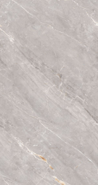 | 600X1200 | PROGETTO | GLOSSY | 3 | 23.25 | 70 PER SQFT
263 | QUTONE | FLORIANA BIANCO |  | 600X1200 | PROGETTO | GLOSSY | 3 | 23.25 | 70 PER SQFT
264 | QUTONE | EVA ROYAL CREMA |  | 600X1200 | PROGETTO | GLOSSY | 3 | 23.25 | 70 PER SQFT
265 | QUTONE | STATUARIO ALBESTROS | 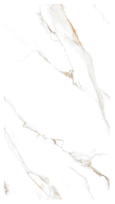 | 600X1200 | PROGETTO | GLOSSY | 3 | 23.25 | 70 PER SQFT
266 | QUTONE | MEGMA BIANCO |  | 600X1200 | FASTRACK | GLOSSY | 3 | 23.25 | 85 PER SQFT
267 | QUTONE | MEGMA GREY |  | 600X1200 | FASTRACK | GLOSSY | 3 | 23.25 | 85 PER SQFT
268 | QUTONE | VITARA ASH |  | 600X1200 | FASTRACK | GLOSSY | 3 | 23.25 | 85 PER SQFT
269 | QUTONE | VITARA BIANCO |  | 600X1200 | FASTRACK | GLOSSY | 3 | 23.25 | 85 PER SQFT
270 | QUTONE | VITARA BEIGE |  | 600X1200 | FASTRACK | GLOSSY | 3 | 23.25 | 85 PER SQFT
271 | QUTONE | VITARA BROWN |  | 600X1200 | FASTRACK | GLOSSY | 3 | 23.25 | 85 PER SQFT
272 | QUTONE | LIMA BROWN |  | 600X1200 | FASTRACK | GLOSSY | 3 | 23.25 | 85 PER SQFT
273 | QUTONE | LIMA CREMA |  | 600X1200 | FASTRACK | GLOSSY | 3 | 23.25 | 85 PER SQFT
274 | QUTONE | LIMA BIANCO |  | 600X1200 | FASTRACK | GLOSSY | 3 | 23.25 | 85 PER SQFT
275 | QUTONE | LIMA GREY |  | 600X1200 | FASTRACK | GLOSSY | 3 | 23.25 | 85 PER SQFT
276 | QUTONE | BRUMA STATUARIO |  | 600X1200 | FASTRACK | MATT | 3 | 23.25 | 85 PER SQFT
277 | QUTONE | PEARL WHITE |  | 600X1200 | FASTRACK | GLOSSY | 3 | 23.25 | 85 PER SQFT
278 | QUTONE | LASA STATUARIO |  | 600X1200 | FASTRACK | MATT | 3 | 23.25 | 85 PER SQFT
279 | QUTONE | ALDUS BROWN |  | 600X1200 | FASTRACK | MATT | 3 | 23.25 | 85 PER SQFT
280 | QUTONE | ALDUS BEIGE |  | 600X1200 | FASTRACK | MATT | 3 | 23.25 | 85 PER SQFT
281 | QUTONE | ALDUS GREY |  | 600X1200 | FASTRACK | MATT | 3 | 23.25 | 85 PER SQFT
282 | QUTONE | ALDUS BIANCO |  | 600X1200 | FASTRACK | MATT | 3 | 23.25 | 85 PER SQFT
283 | QUTONE | VALMONTE BEIGE |  | 600X1200 | FASTRACK | MATT | 3 | 23.25 | 85 PER SQFT
284 | QUTONE | VALMONTE BROWN |  | 600X1200 | FASTRACK | MATT | 3 | 23.25 | 85 PER SQFT
285 | QUTONE | VALMONTE MOCA |  | 600X1200 | FASTRACK | MATT | 3 | 23.25 | 85 PER SQFT
286 | QUTONE | VALMONTE DIM |  | 600X1200 | FASTRACK | MATT | 3 | 23.25 | 85 PER SQFT
287 | QUTONE | VALMONTE GREY |  | 600X1200 | FASTRACK | MATT | 3 | 23.25 | 85 PER SQFT
288 | QUTONE | VALMONTE SMOKE |  | 600X1200 | FASTRACK | MATT | 3 | 23.25 | 85 PER SQFT
289 | QUTONE | CAMBIA GREY |  | 600X1200 | FASTRACK | MATT | 3 | 23.25 | 85 PER SQFT
290 | QUTONE | CAMBIA MOCHA |  | 600X1200 | FASTRACK | MATT | 3 | 23.25 | 85 PER SQFT
291 | QUTONE | VENZO BIANCO |  | 600X1200 | QGRES | MATT | 3 | 23.25 | 85 PER SQFT
292 | QUTONE | VENZO SMOKE |  | 600X1200 | QGRES | MATT | 3 | 23.25 | 85 PER SQFT
293 | QUTONE | VENZO BEIGE |  | 600X1200 | QGRES | MATT | 3 | 23.25 | 85 PER SQFT
294 | QUTONE | VENZO GREY |  | 600X1200 | QGRES | MATT | 3 | 23.25 | 85 PER SQFT
295 | QUTONE | VENZO BROWN |  | 600X1200 | QGRES | MATT | 3 | 23.25 | 85 PER SQFT
296 | QUTONE | DUNE WHITE |  | 600X1200 | QGRES | MATT | 3 | 23.25 | 85 PER SQFT
297 | QUTONE | DUNE IVORY |  | 600X1200 | QGRES | MATT | 3 | 23.25 | 85 PER SQFT
298 | QUTONE | DUNE NATURAL |  | 600X1200 | QGRES | MATT | 3 | 23.25 | 85 PER SQFT
299 | QUTONE | DUNE GREY |  | 600X1200 | QGRES | MATT | 3 | 23.25 | 85 PER SQFT
300 | QUTONE | DUNE BROWN |  | 600X1200 | QGRES | MATT | 3 | 23.25 | 85 PER SQFT
301 | QUTONE | DUNE CHOCO |  | 600X1200 | QGRES | MATT | 3 | 23.25 | 85 PER SQFT
302 | QUTONE | DUNE NERO |  | 600X1200 | QGRES | MATT | 3 | 23.25 | 85 PER SQFT
303 | QUTONE | DUNE NAVY |  | 600X1200 | QGRES | MATT | 3 | 23.25 | 85 PER SQFT
304 | QUTONE | DENIM NAVY |  | 600X1200 | QGRES | MATT | 3 | 23.25 | 90 PER SQFT
305 | QUTONE | DENIM PERROT |  | 600X1200 | QGRES | MATT | 3 | 23.25 | 90 PER SQFT
306 | QUTONE | DENIM GREY |  | 600X1200 | QGRES | MATT | 3 | 23.25 | 90 PER SQFT
307 | QUTONE | DENIM CREMA |  | 600X1200 | QGRES | MATT | 3 | 23.25 | 90 PER SQFT
308 | QUTONE | SABBIA BEIGE |  | 600X1200 | GVT | MATT | 3 | 23.25 | 85 PER SQFT
309 | QUTONE | SABBIA BROWN |  | 600X1200 | GVT | MATT | 3 | 23.25 | 85 PER SQFT
310 | QUTONE | SABBIA MOON |  | 600X1200 | GVT | MATT | 3 | 23.25 | 85 PER SQFT
311 | QUTONE | SABBIA GREY |  | 600X1200 | GVT | MATT | 3 | 23.25 | 85 PER SQFT
312 | QUTONE | PARGET BEIGE |  | 600X1200 | GVT | MATT | 3 | 23.25 | 85 PER SQFT
313 | QUTONE | PARGET VERDE |  | 600X1200 | GVT | MATT | 3 | 23.25 | 85 PER SQFT
314 | QUTONE | PARGET GREY |  | 600X1200 | GVT | MATT | 3 | 23.25 | 85 PER SQFT
315 | QUTONE | PARGET SMOKE |  | 600X1200 | GVT | MATT | 3 | 23.25 | 85 PER SQFT
316 | QUTONE | HAUT CREMA |  | 600X1200 | GVT | MATT | 3 | 23.25 | 85 PER SQFT
317 | QUTONE | HAUT BROWN |  | 600X1200 | GVT | MATT | 3 | 23.25 | 85 PER SQFT
318 | QUTONE | LIBERTY DARK |  | 600X1200 | GVT | MATT | 3 | 23.25 | 85 PER SQFT
319 | QUTONE | LIBERTY LIGHT |  | 600X1200 | GVT | MATT | 3 | 23.25 | 85 PER SQFT
320 | QUTONE | TRAVENTI BEIGE |  | 600X1200 | GVT | STRUCTURE-MATT | 3 | 23.25 | 85 PER SQFT
321 | QUTONE | TRAVENTI NATURAL |  | 600X1200 | GVT | STRUCTURE-MATT | 3 | 23.25 | 85 PER SQFT
322 | QUTONE | ROMAN TRAVERTINO |  | 600X1200 | GVT | MATT | 3 | 23.25 | 85 PER SQFT
323 | QUTONE | ROMAN TRAVERTINO LINEA |  | 600X1200 | GVT | MATT | 3 | 23.25 | 85 PER SQFT
324 | QUTONE | TUSCON BEIGE |  | 600X1200 | GVT | GLOSSY | 3 | 23.25 | 85 PER SQFT
325 | QUTONE | TREVI |  | 600X1200 | GVT | GLOSSY | 3 | 23.25 | 85 PER SQFT
326 | QUTONE | OPAL GRIS |  | 600X1200 | GVT | GLOSSY | 3 | 23.25 | 85 PER SQFT
327 | QUTONE | OPERA FOSSIL | 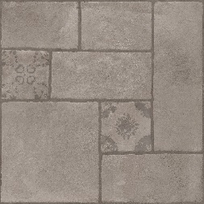 | 500X500 | IMARBLE 2.0 | MATT | 3 | 8.07 | 105 PER SQFT
328 | QUTONE | OPERA SMOKY | 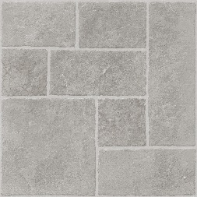 | 500X500 | IMARBLE 2.0 | MATT | 3 | 8.07 | 105 PER SQFT
329 | QUTONE | OPERA EBONY | 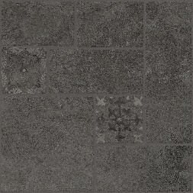 | 500X500 | IMARBLE 2.0 | MATT | 3 | 8.07 | 105 PER SQFT
330 | QUTONE | OPERA PERLA | 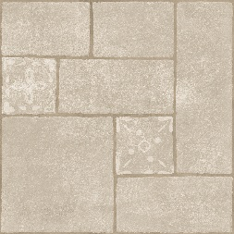 | 500X500 | IMARBLE 2.0 | MATT | 3 | 8.07 | 105 PER SQFT
331 | QUTONE | CELONA BRONZE | 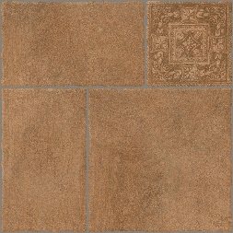 | 500X500 | IMARBLE 2.0 | MATT | 3 | 8.07 | 105 PER SQFT
332 | QUTONE | CELONA DUST | 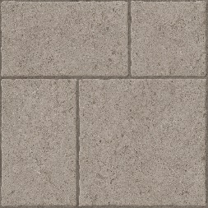 | 500X500 | IMARBLE 2.0 | MATT | 3 | 8.07 | 105 PER SQFT
333 | QUTONE | CELONA LACE | 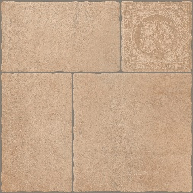 | 500X500 | IMARBLE 2.0 | MATT | 3 | 8.07 | 105 PER SQFT
334 | QUTONE | CELONA BLAZE | 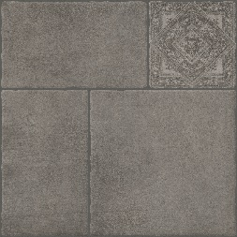 | 500X500 | IMARBLE 2.0 | MATT | 3 | 8.07 | 105 PER SQFT
335 | QUTONE | CORSA INOX | 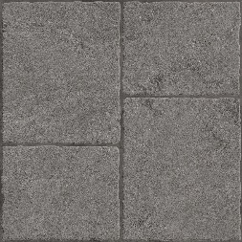 | 500X500 | IMARBLE 2.0 | MATT | 3 | 8.07 | 105 PER SQFT
336 | QUTONE | CORSA FROST | 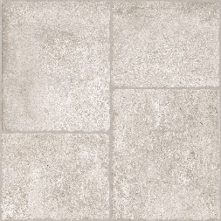 | 500X500 | IMARBLE 2.0 | MATT | 3 | 8.07 | 105 PER SQFT
337 | QUTONE | CORSA GRIS | 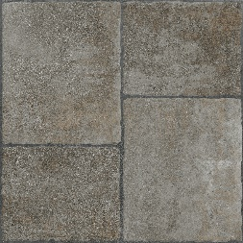 | 500X500 | IMARBLE 2.0 | MATT | 3 | 8.07 | 105 PER SQFT
338 | QUTONE | CORSA COTTON | 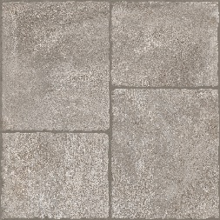 | 500X500 | IMARBLE 2.0 | MATT | 3 | 8.07 | 105 PER SQFT
339 | QUTONE | CORSA TAN | 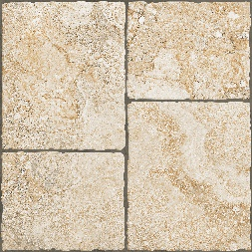 | 500X500 | IMARBLE 2.0 | MATT | 3 | 8.07 | 105 PER SQFT
340 | QUTONE | CORSA SABBIA | 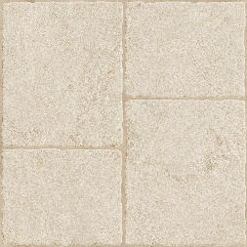 | 500X500 | IMARBLE 2.0 | MATT | 3 | 8.07 | 105 PER SQFT
341 | QUTONE | CORSA ZINC | 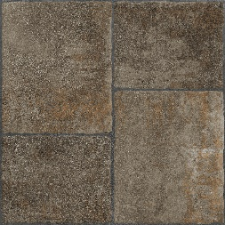 | 500X500 | IMARBLE 2.0 | MATT | 3 | 8.07 | 105 PER SQFT
342 | QUTONE | LEXA NATURAL | 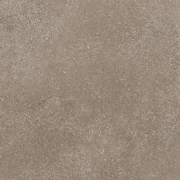 | 500X500 | IMARBLE 2.0 | MATT | 3 | 8.07 | 105 PER SQFT
343 | QUTONE | LEXA BONE | 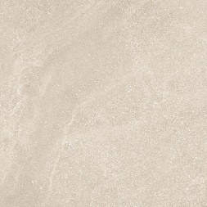 | 500X500 | IMARBLE 2.0 | MATT | 3 | 8.07 | 105 PER SQFT
344 | QUTONE | LEXA SILVER |  | 500X500 | IMARBLE 2.0 | MATT | 3 | 8.07 | 105 PER SQFT
345 | QUTONE | LEXA MIST |  | 500X500 | IMARBLE 2.0 | MATT | 3 | 8.07 | 105 PER SQFT
346 | QUTONE | FUSION WHITE |  | 800X3000 | STONEWARE | GLOSSY | 1 | 25.83 | 260 PER SQFT
347 | QUTONE | FUSION WHITE |  | 800X3000 | STONEWARE | MATT | 1 | 25.83 | 260 PER SQFT
348 | QUTONE | FUSION WHITE |  | 800X2400 | STONEWARE | GLOSSY | 1 | 20.66 | 220 PER SQFT
349 | QUTONE | FUSION WHITE |  | 800X2400 | STONEWARE | MATT | 1 | 20.66 | 220 PER SQFT
350 | QUTONE | FUSION VARDE |  | 800X3000 | STONEWARE | GLOSSY | 1 | 25.83 | 260 PER SQFT
351 | QUTONE | FUSION VARDE |  | 800X3000 | STONEWARE | MATT | 1 | 25.83 | 260 PER SQFT
352 | QUTONE | FUSION VARDE |  | 800X2400 | STONEWARE | GLOSSY | 1 | 20.66 | 220 PER SQFT
353 | QUTONE | FUSION VARDE |  | 800X2400 | STONEWARE | MATT | 1 | 20.66 | 220 PER SQFT
354 | QUTONE | FUSION IVORY |  | 800X3000 | STONEWARE | GLOSSY | 1 | 25.83 | 260 PER SQFT
355 | QUTONE | FUSION IVORY |  | 800X3000 | STONEWARE | MATT | 1 | 25.83 | 260 PER SQFT
356 | QUTONE | FUSION IVORY |  | 800X2400 | STONEWARE | GLOSSY | 1 | 20.66 | 220 PER SQFT
357 | QUTONE | FUSION IVORY |  | 800X2400 | STONEWARE | MATT | 1 | 20.66 | 220 PER SQFT
358 | QUTONE | FUSION GREY |  | 800X3000 | STONEWARE | GLOSSY | 1 | 25.83 | 260 PER SQFT
359 | QUTONE | FUSION GREY |  | 800X3000 | STONEWARE | MATT | 1 | 25.83 | 260 PER SQFT
360 | QUTONE | FUSION GREY |  | 800X2400 | STONEWARE | GLOSSY | 1 | 20.66 | 220 PER SQFT
361 | QUTONE | FUSION GREY |  | 800X2400 | STONEWARE | MATT | 1 | 20.66 | 220 PER SQFT
362 | QUTONE | FUSION BROWN |  | 800X3000 | STONEWARE | GLOSSY | 1 | 25.83 | 260 PER SQFT
363 | QUTONE | FUSION BROWN |  | 800X3000 | STONEWARE | MATT | 1 | 25.83 | 260 PER SQFT
364 | QUTONE | FUSION BROWN |  | 800X2400 | STONEWARE | GLOSSY | 1 | 20.66 | 220 PER SQFT
365 | QUTONE | FUSION BROWN |  | 800X2400 | STONEWARE | MATT | 1 | 20.66 | 220 PER SQFT
366 | QUTONE | FUSION BLACK |  | 800X3000 | STONEWARE | GLOSSY | 1 | 25.83 | 260 PER SQFT
367 | QUTONE | FUSION BLACK |  | 800X3000 | STONEWARE | MATT | 1 | 25.83 | 260 PER SQFT
368 | QUTONE | FUSION BLACK |  | 800X2400 | STONEWARE | GLOSSY | 1 | 20.66 | 220 PER SQFT
369 | QUTONE | FUSION BLACK |  | 800X2400 | STONEWARE | MATT | 1 | 20.66 | 220 PER SQFT
370 | QUTONE | TIERRA STEEL |  | 800X2400 | STONEWARE | GLOSSY | 1 | 20.66 | 220 PER SQFT
371 | QUTONE | TIERRA STEEL |  | 800X2400 | STONEWARE | MATT | 1 | 20.66 | 220 PER SQFT
372 | QUTONE | TIERRA BIANCO |  | 800X2400 | STONEWARE | GLOSSY | 1 | 20.66 | 220 PER SQFT
373 | QUTONE | TIERRA BIANCO |  | 800X2400 | STONEWARE | MATT | 1 | 20.66 | 220 PER SQFT
374 | QUTONE | TIERRA GRAFITO |  | 800X2400 | STONEWARE | GLOSSY | 1 | 20.66 | 220 PER SQFT
375 | QUTONE | TIERRA GRAFITO |  | 800X2400 | STONEWARE | MATT | 1 | 20.66 | 220 PER SQFT
376 | QUTONE | TIERRA BLACK |  | 800X2400 | STONEWARE | MATT | 1 | 20.66 | 220 PER SQFT
377 | QUTONE | QUARTZ WHITE |  | 800X2400 | STONEWARE | GLOSSY | 1 | 20.66 | 220 PER SQFT
378 | QUTONE | GALAXY WHITE |  | 800X2400 | STONEWARE | GLOSSY | 1 | 20.66 | 220 PER SQFT
379 | QUTONE | GALAXY BLACK |  | 800X2400 | STONEWARE | GLOSSY | 1 | 20.66 | 220 PER SQFT
380 | QUTONE | SPECKLE WHITE |  | 800X3000 | STONEWARE | GLOSSY | 1 | 25.83 | 260 PER SQFT
381 | QUTONE | SPECKLE WHITE |  | 800X3000 | STONEWARE | MATT | 1 | 25.83 | 260 PER SQFT
382 | QUTONE | SPECKLE WHITE |  | 800X2400 | STONEWARE | GLOSSY | 1 | 20.66 | 220 PER SQFT
383 | QUTONE | SPECKLE WHITE |  | 800X2400 | STONEWARE | MATT | 1 | 20.66 | 220 PER SQFT
384 | QUTONE | SPECKLE IVORY |  | 800X3000 | STONEWARE | GLOSSY | 1 | 25.83 | 260 PER SQFT
385 | QUTONE | SPECKLE IVORY |  | 800X3000 | STONEWARE | MATT | 1 | 25.83 | 260 PER SQFT
386 | QUTONE | SPECKLE IVORY |  | 800X2400 | STONEWARE | GLOSSY | 1 | 20.66 | 220 PER SQFT
387 | QUTONE | SPECKLE IVORY |  | 800X2400 | STONEWARE | MATT | 1 | 20.66 | 220 PER SQFT
388 | QUTONE | SPECKLE GRIS |  | 800X3000 | STONEWARE | GLOSSY | 1 | 25.83 | 260 PER SQFT
389 | QUTONE | SPECKLE GRIS |  | 800X3000 | STONEWARE | MATT | 1 | 25.83 | 260 PER SQFT
390 | QUTONE | SPECKLE GRIS |  | 800X2400 | STONEWARE | GLOSSY | 1 | 20.66 | 220 PER SQFT
391 | QUTONE | SPECKLE GRIS |  | 800X2400 | STONEWARE | MATT | 1 | 20.66 | 220 PER SQFT
392 | QUTONE | SPECKLE BROWN |  | 800X3000 | STONEWARE | GLOSSY | 1 | 25.83 | 260 PER SQFT
393 | QUTONE | SPECKLE BROWN |  | 800X3000 | STONEWARE | MATT | 1 | 25.83 | 260 PER SQFT
394 | QUTONE | SPECKLE BROWN |  | 800X2400 | STONEWARE | GLOSSY | 1 | 20.66 | 220 PER SQFT
395 | QUTONE | SPECKLE BROWN |  | 800X2400 | STONEWARE | MATT | 1 | 20.66 | 220 PER SQFT
396 | QUTONE | SPECKLE COCO |  | 800X3000 | STONEWARE | GLOSSY | 1 | 25.83 | 260 PER SQFT
397 | QUTONE | SPECKLE COCO |  | 800X3000 | STONEWARE | MATT | 1 | 25.83 | 260 PER SQFT
398 | QUTONE | SPECKLE COCO |  | 800X2400 | STONEWARE | GLOSSY | 1 | 20.66 | 220 PER SQFT
399 | QUTONE | SPECKLE COCO |  | 800X2400 | STONEWARE | MATT | 1 | 20.66 | 220 PER SQFT
400 | QUTONE | SPECKLE NERO |  | 800X3000 | STONEWARE | GLOSSY | 1 | 25.83 | 260 PER SQFT
401 | QUTONE | SPECKLE NERO |  | 800X3000 | STONEWARE | MATT | 1 | 25.83 | 260 PER SQFT
402 | QUTONE | SPECKLE NERO |  | 800X2400 | STONEWARE | GLOSSY | 1 | 20.66 | 220 PER SQFT
403 | QUTONE | SPECKLE NERO |  | 800X2400 | STONEWARE | MATT | 1 | 20.66 | 220 PER SQFT
404 | QUTONE | PURO |  | 600X1200 | ASCER | GLOSSY | 3 | 23.25 | 110 PER SQFT
405 | QUTONE | PURO |  | 600X1200 | ASCER | MATT | 3 | 23.25 | 110 PER SQFT
406 | QUTONE | PURO |  | 600X600 | ASCER | GLOSSY | 4 | 15.5 | 85 PER SQFT
407 | QUTONE | PURO |  | 600X600 | ASCER | MATT | 4 | 15.2 | 85 PER SQFT
408 | QUTONE | SLATE |  | 600X1200 | ASCER | GLOSSY | 3 | 23.25 | 110 PER SQFT
409 | QUTONE | SLATE |  | 600X1200 | ASCER | MATT | 3 | 23.25 | 110 PER SQFT
410 | QUTONE | SLATE |  | 600X600 | ASCER | GLOSSY | 4 | 15.5 | 85 PER SQFT
411 | QUTONE | SLATE |  | 600X600 | ASCER | MATT | 4 | 15.5 | 85 PER SQFT
412 | QUTONE | LUXE |  | 600X1200 | ASCER | MATT | 3 | 23.25 | 110 PER SQFT
413 | QUTONE | MERRO |  | 600X1200 | ASCER | MATT | 3 | 23.25 | 110 PER SQFT
414 | QUTONE | NOIR |  | 600X1200 | ASCER | GLOSSY | 3 | 23.25 | 110 PER SQFT
415 | QUTONE | NOIR |  | 600X600 | ASCER | GLOSSY | 4 | 15.5 | 85 PER SQFT
416 | QUTONE | NOIR |  | 600X600 | ASCER | MATT | 4 | 15.5 | 85 PER SQFT
417 | QUTONE | FONCE |  | 600X1200 | ASCER | MATT | 3 | 23.25 | 110 PER SQFT
418 | QUTONE | FROST |  | 600X1200 | IMPERIAL | GLOSSY | 3 | 23.25 | 110 PER SQFT
419 | QUTONE | FROST |  | 600X1200 | IMPERIAL | MATT | 3 | 23.25 | 110 PER SQFT
420 | QUTONE | FROST |  | 600X600 | IMPERIAL | GLOSSY | 4 | 15.5 | 85 PER SQFT
421 | QUTONE | FROST |  | 600X600 | IMPERIAL | MATT | 4 | 15.5 | 85 PER SQFT
422 | QUTONE | BLANCO |  | 600X1200 | IMPERIAL | GLOSSY | 3 | 23.25 | 110 PER SQFT
423 | QUTONE | BLANCO |  | 600X1200 | IMPERIAL | MATT | 3 | 23.25 | 110 PER SQFT
424 | QUTONE | BLANCO |  | 600X600 | IMPERIAL | GLOSSY | 4 | 15.5 | 85 PER SQFT
425 | QUTONE | BLANCO |  | 600X600 | IMPERIAL | MATT | 4 | 15.5 | 85 PER SQFT
426 | QUTONE | AVORIO |  | 600X1200 | KOSMOS | GLOSSY | 3 | 23.25 | 110 PER SQFT
427 | QUTONE | AVORIO |  | 600X1200 | KOSMOS | MATT | 3 | 23.25 | 110 PER SQFT
428 | QUTONE | AVORIO |  | 600X600 | KOSMOS | GLOSSY | 4 | 15.5 | 85 PER SQFT
429 | QUTONE | AVORIO |  | 600X600 | KOSMOS | MATT | 4 | 15.5 | 85 PER SQFT
430 | QUTONE | NATURAL |  | 600X1200 | KOSMOS | GLOSSY | 3 | 23.25 | 110 PER SQFT
431 | QUTONE | NATURAL |  | 600X1200 | KOSMOS | MATT | 3 | 23.25 | 110 PER SQFT
432 | QUTONE | NATURAL |  | 600X600 | KOSMOS | GLOSSY | 4 | 15.5 | 85 PER SQFT
433 | QUTONE | NATURAL |  | 600X600 | KOSMOS | MATT | 4 | 15.5 | 85 PER SQFT
434 | QUTONE | PIETRA |  | 600X1200 | KOSMOS | GLOSSY | 3 | 23.25 | 110 PER SQFT
435 | QUTONE | PIETRA |  | 600X1200 | KOSMOS | MATT | 3 | 23.25 | 110 PER SQFT
436 | QUTONE | PIETRA |  | 600X600 | KOSMOS | GLOSSY | 4 | 15.5 | 85 PER SQFT
437 | QUTONE | PIETRA |  | 600X600 | KOSMOS | MATT | 4 | 15.5 | 85 PER SQFT
438 | QUTONE | FOSSIL |  | 600X1200 | KOSMOS | MATT | 3 | 23.25 | 110 PER SQFT
439 | QUTONE | EARTH |  | 600X1200 | KOSMOS | MATT | 3 | 23.25 | 110 PER SQFT
440 | QUTONE | EARTH |  | 600X600 | KOSMOS | MATT | 4 | 15.5 | 85 PER SQFT
441 | QUTONE | CLAY |  | 600X1200 | KOSMOS | GLOSSY | 3 | 23.25 | 110 PER SQFT
442 | QUTONE | CLAY |  | 600X1200 | KOSMOS | MATT | 3 | 23.25 | 110 PER SQFT
443 | QUTONE | CLAY |  | 600X600 | KOSMOS | GLOSSY | 4 | 15.5 | 85 PER SQFT
444 | QUTONE | CLAY |  | 600X600 | KOSMOS | MATT | 4 | 15.5 | 85 PER SQFT
445 | QUTONE | NOVA |  | 600X1200 | KOSMOS | GLOSSY | 3 | 23.25 | 110 PER SQFT
446 | QUTONE | NOVA |  | 600X1200 | KOSMOS | MATT | 3 | 23.25 | 110 PER SQFT
447 | QUTONE | NOVA |  | 600X600 | KOSMOS | GLOSSY | 4 | 15.5 | 85 PER SQFT
448 | QUTONE | NOVA |  | 600X600 | KOSMOS | MATT | 4 | 15.5 | 85 PER SQFT
449 | QUTONE | SAND |  | 600X1200 | KOSMOS | GLOSSY | 3 | 23.25 | 110 PER SQFT
450 | QUTONE | SAND |  | 600X1200 | KOSMOS | MATT | 3 | 23.25 | 110 PER SQFT
451 | QUTONE | SAND |  | 600X600 | KOSMOS | GLOSSY | 4 | 15.5 | 85 PER SQFT
452 | QUTONE | SAND |  | 600X600 | KOSMOS | MATT | 4 | 15.5 | 85 PER SQFT

